8.10号第四版修改
1 | 提示动画：（参考GIF）一定时间玩家没有操作或者没有正确操作之后出现，做成一个移动方向、大小、颜色、透明度等相关属性均可调控的预制体。
2 | 素材替换，加了“旅游”二字
3 | 在大婶“噗呲”时，增加表情变化（就这一句话时，之后的表情与原来相同） | 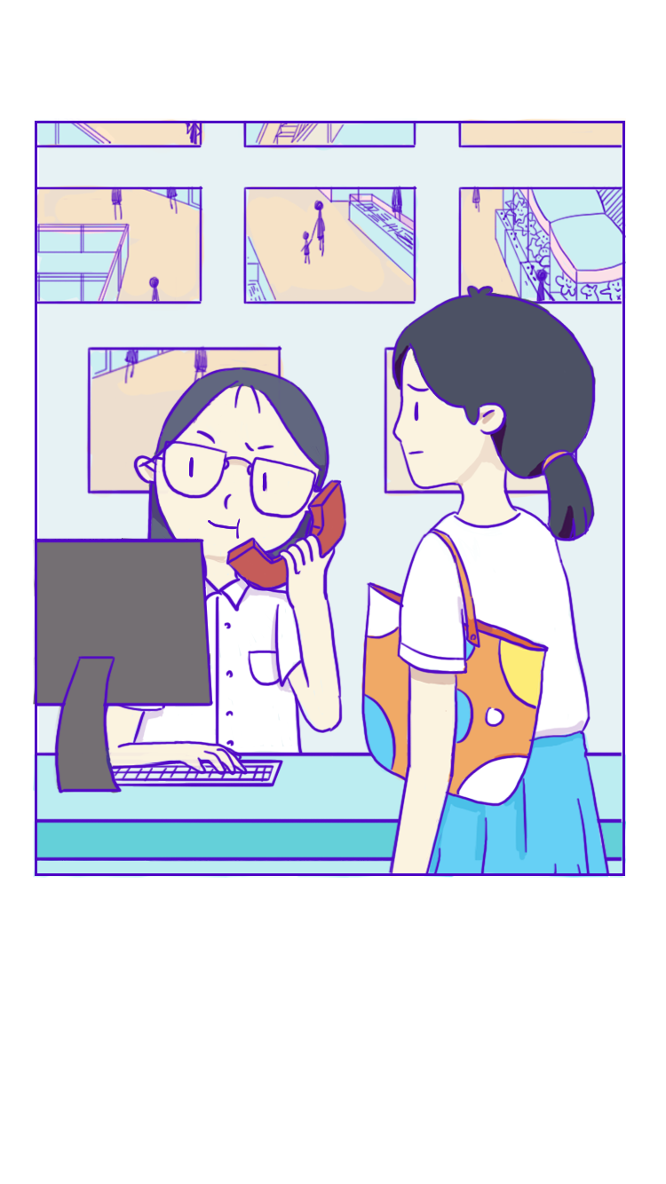
4 | 替换手机壁纸，覆盖原图壁纸局域，字用程序方式显示，有左一（游戏开头处）、左二（中途女主与大婶聊完后）两处需要更改。 | 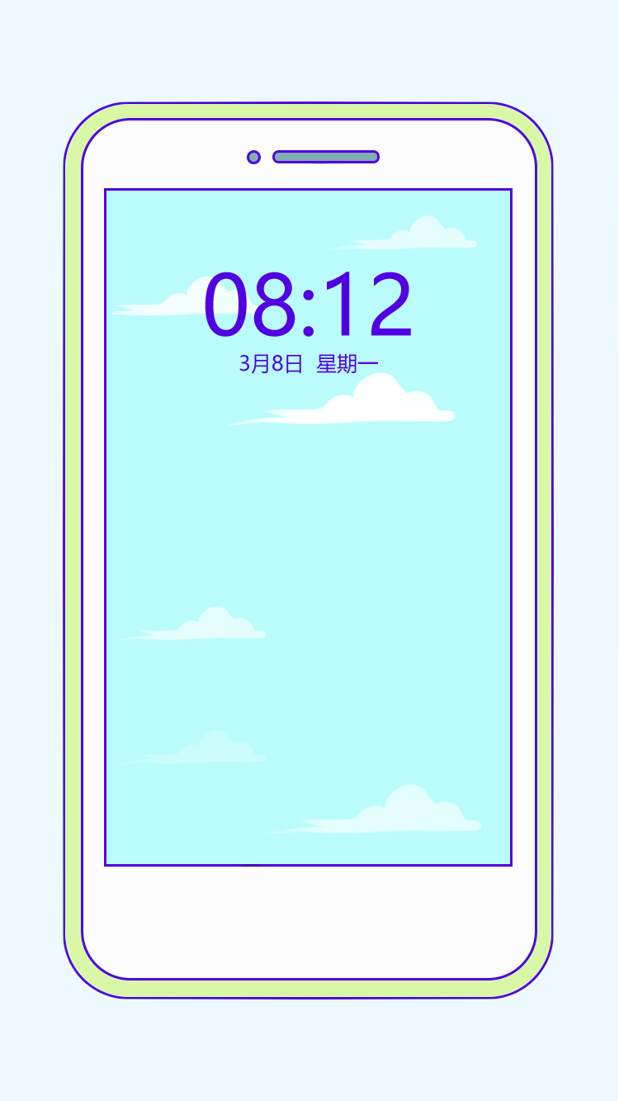 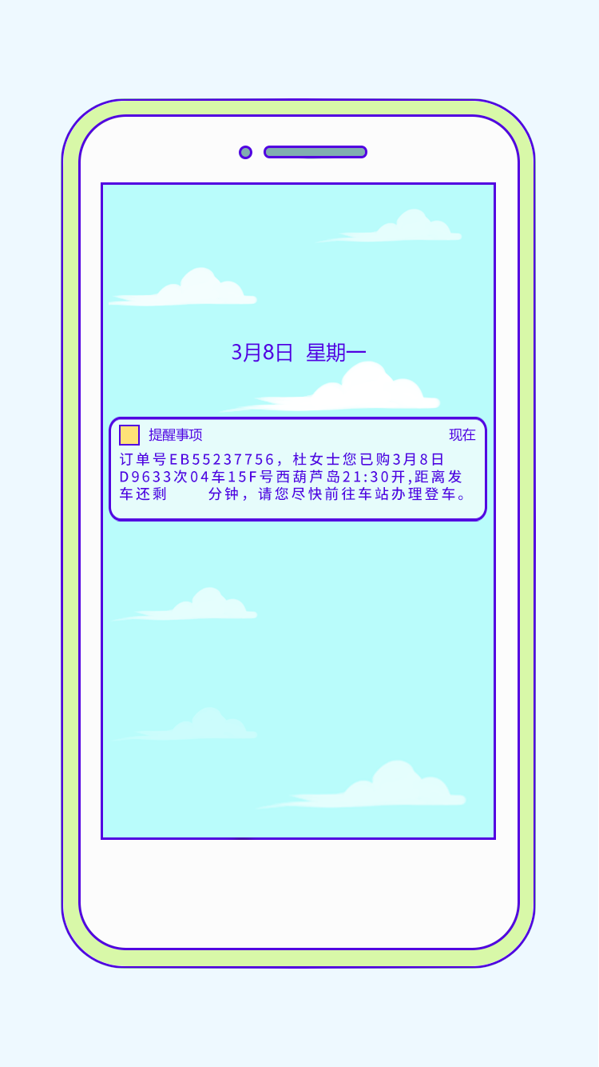 | 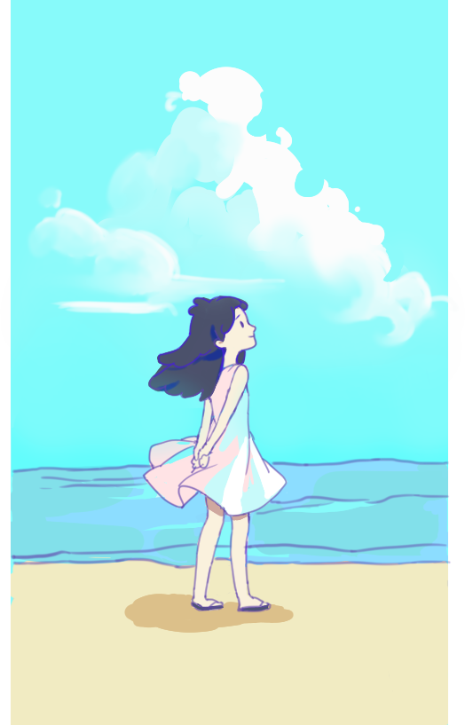
5
6
7

Sheet1
1 | 旅游时的动态场景表现
2 | 凳子轮廓勾勒完整 | 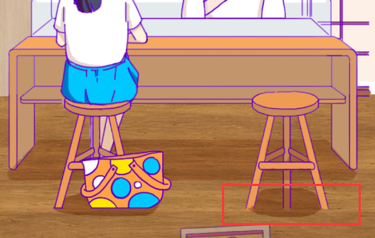
3 | 这张图补完 | 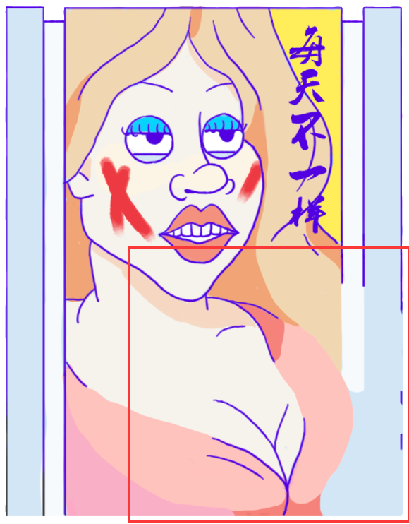
4 | 口红的UI有点丑，包括字体，点完之后的颜色 | 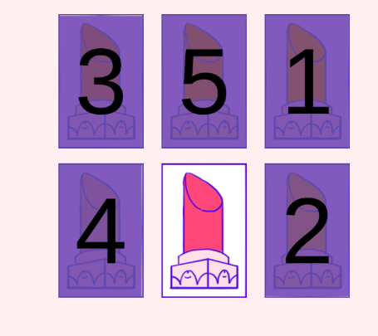
5 | 1.电梯那边的背景可以加点填充（比如乱七八糟的店铺啊等等），反馈说感觉有点空（如右图） 2.电梯背景影响到这两张图，都要改。顺带一提，第二张图的电梯没有上色。 |  | 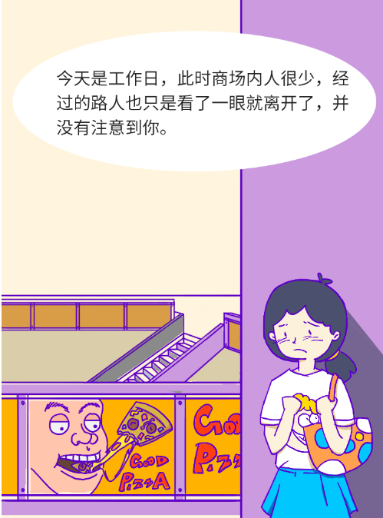 | 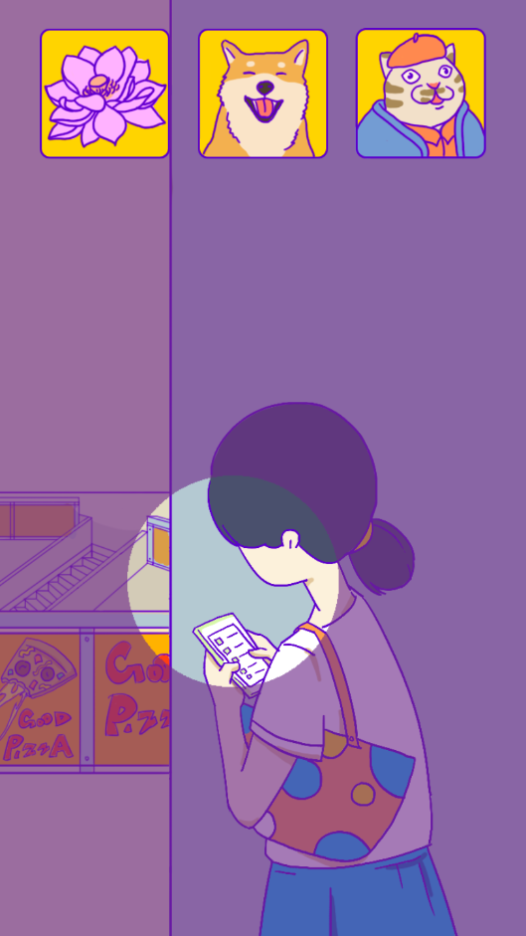
6 | 电梯右上那一块灰色的移到小心碰头图层上面 电梯需要补充完整，方便程序做动画 |  | 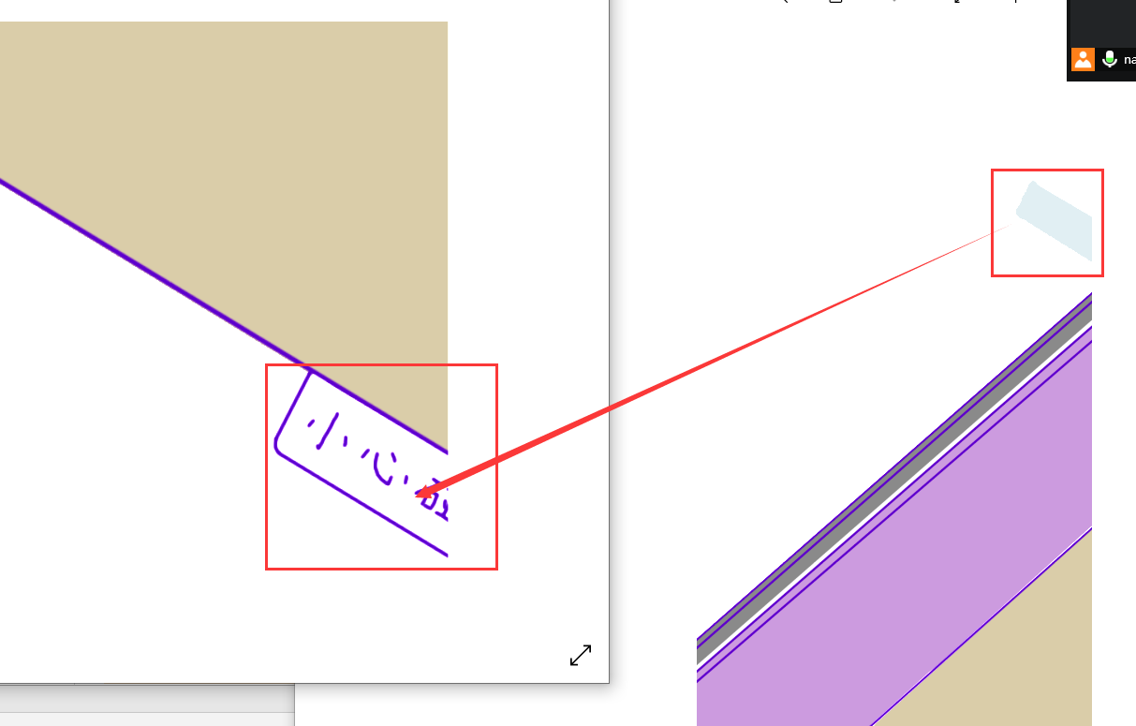
7 | 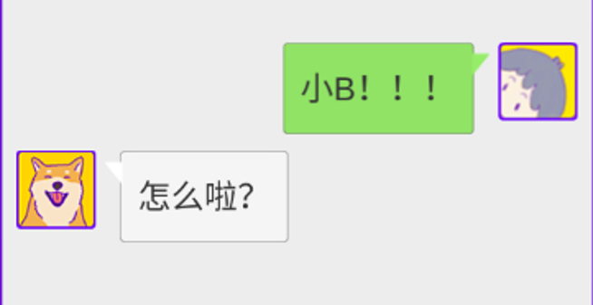 微信聊天的问题 1.我们有显示时间的需求，所以希望可以做成和手机一致的画面，这样可以同时显示时间和人物名字（时间是关键，现在的展示太丑了，另外我的截图是刘海屏，建议网上找非刘海的做参考） 2.非常关键的一点，就是对话框和那个小三角的结合，非常丑。经过我的调查，我们是文字框带轮廓，微信则是不带轮廓。但是微信的白色绿色和背景的灰色对比还是很明显的。 因此我的建议是，文字框去轮廓，同时色彩采用微信的配色。（可以看到我们的小三角和文字框的白色都不一样，很明显小三角的白色更加纯正一点，文字框带点灰） 所以综上两点，聊天这边的UI需要重新做一下 | 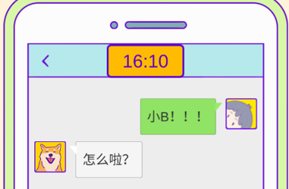 |  | 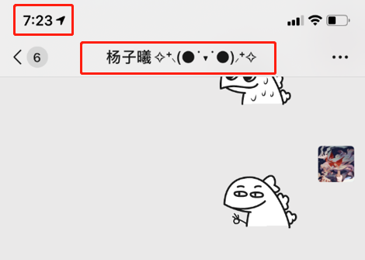 | 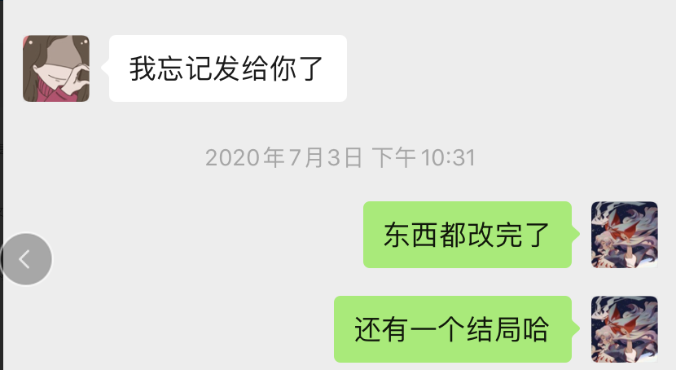 | 补全电梯
8 | 这里的外轮廓需要额外给一个 | 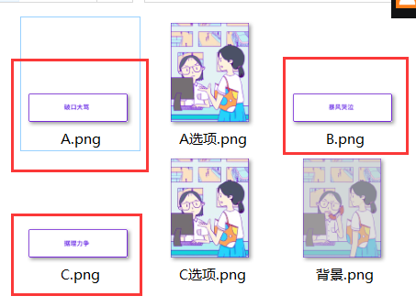
9 | 给这个叮加个轮廓，位置在第四章中部，看监控那里 |  | 
10 | 仿照监控室的模板把地点都写出来，百货超市，电影院，服装区，电玩区，美食区一共五个 | 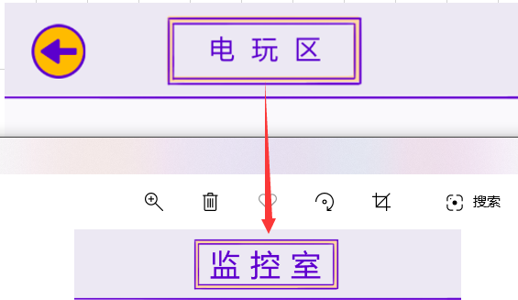

1 | 结局修改：上次说的那个happy end的结尾表达过于抽象，需要进一步修改
2 | 爱心的方案：目前用三种颜色不是特别的舒服，之前有讨论过起点和结尾实心，中间空心的方案，感觉还不错，可以试着输出一下素材，或者再想想有什么好的方案。 | 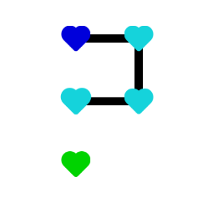
3 | 封面图的细化

Sheet2
1 | 穿衣服切换到旅游时的黑幕快一点（如果黑幕转场是统一做的，没法单独调，那全部调快20%左右也是可以的，如果不是统一做的，那就先把这里调快20%）
2 | 整体往下移一点 | 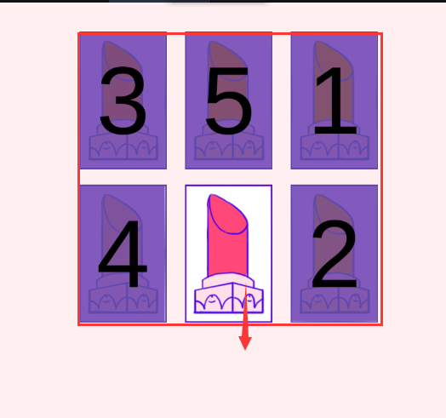
3 | 人物往左边移一点 | 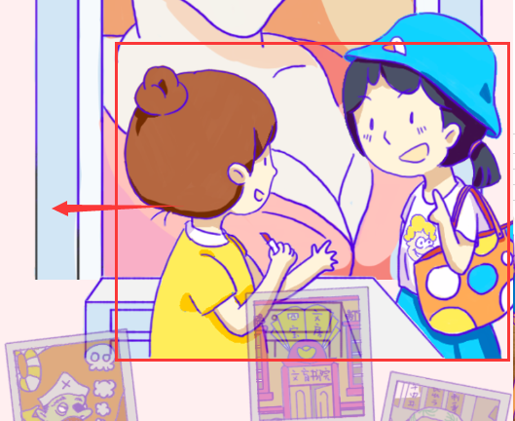 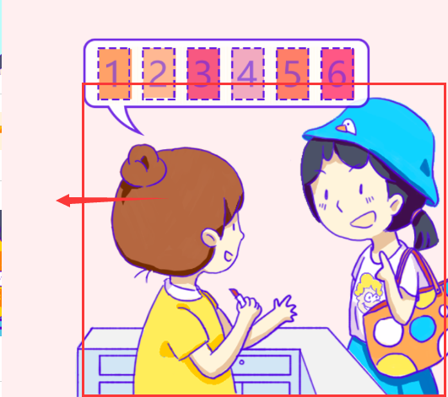
4 | 右图，点女主的时候会弹出消息“好饿啊……”，消息持续2s中后消失。消失后才可重复点。切换到下部分时消息会迅速消失。 | 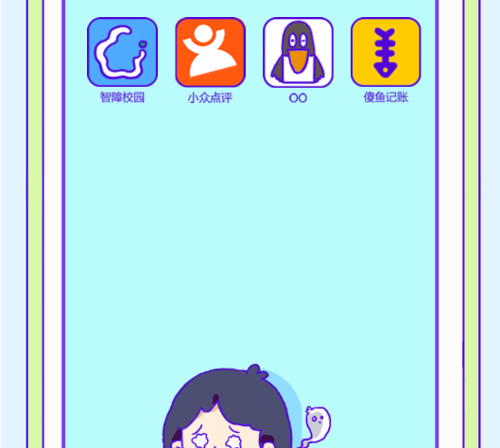
5 | 抓捕轴没有贴合好
6 | 坐电梯下楼的效果
7 | 点错时候的屏幕晃动 | 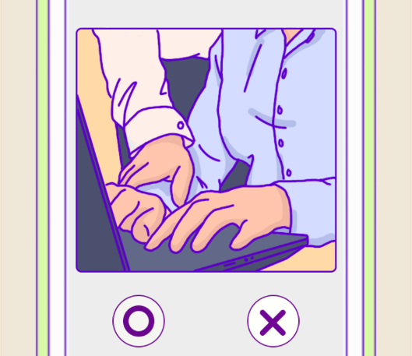
8 | 和警察聊天，气泡放在脸上了，改改位置
9 | 换装错位 | 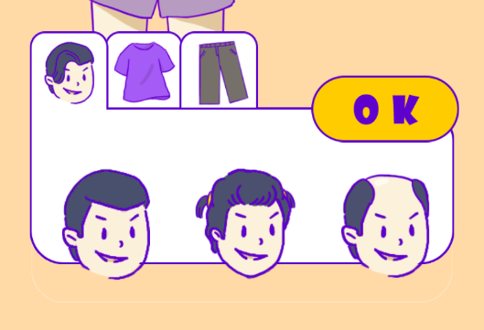
10 | 时间不对（第二轮游戏开始要重置，游戏跳坏结局是否出错），时钟大小不对 | 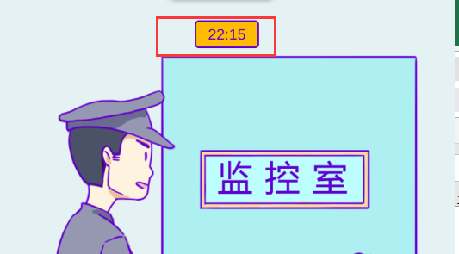
11 | UI摆放不对，重新排版
12 | UI摆放不对，重新排版 | 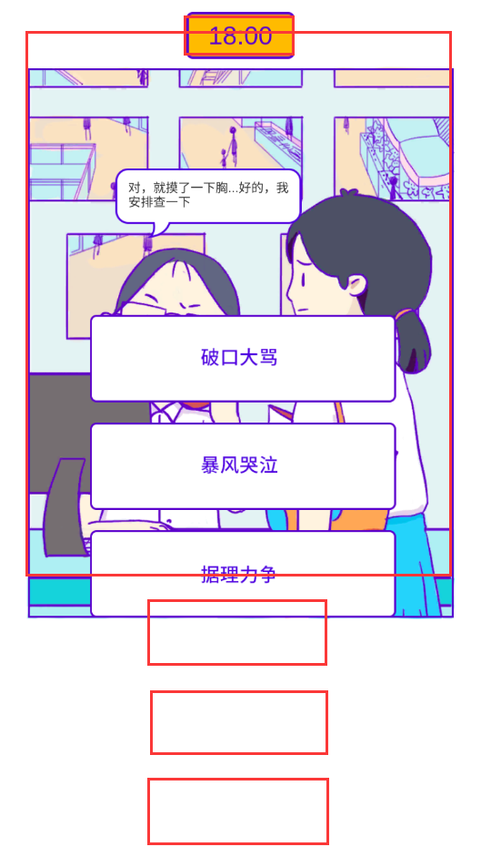
13 | 叮往上移一点 | 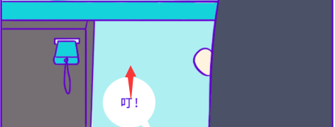
14 | 逻辑追加
15 | 少个框 | 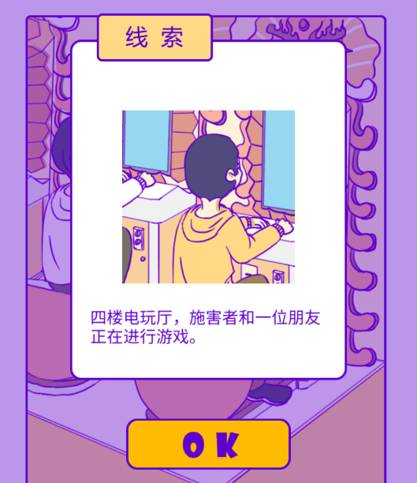
16 | 字体加粗 | 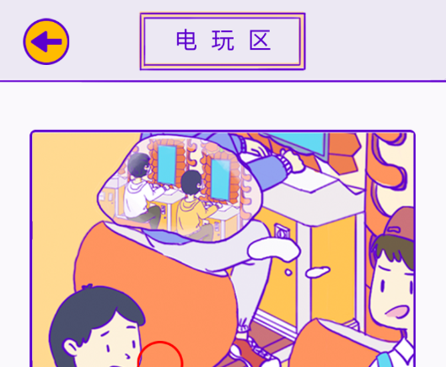
17 | 加个时间 | 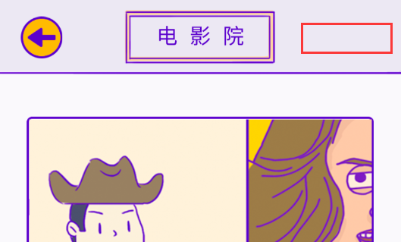
18 | happy end 下半部分没有放进去 | 